Control de cambios
Listado de Observaciones y control de cambios- Metodo express
Nombre del Proyecto: Hotel Celeste |  |  |  | Fase de Pruebas - Versión 1 |  | Proceso Reservas
Pedro Rafael Tinoco García - Diciembre 13 2019
Codigo | Nombre | Ubicación | Prioridad de cambio | Descripción (Si aplica) | Evidencia | Estado
CP001 | Modificar label de presentación de usuario | Panel izquierdo aplicación | Baja | Se podría proponer una alternativa a la presentación del nombre de usuario actualmente logueado en el sistema. En estos momentos se encuentra junto con el nombre de correo, lo cual lo hace potencialmente riesgoso para la seguridad. Se sugiere quitar el correo y dejar solo el nombre. |  | Pendiente
CP002 | Modificar etiqueta de presentación de módulos | Panel Inicio | Baja | En vez de Colocar "App" Se sugiere colocar "Panel de Módulos" o "Módulos". | 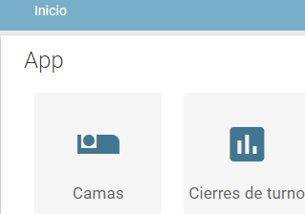 | Pendiente
CP003 | Identificar con claridad los diferentes estados de las habitaciones listadas | inicio - App - Reservaciones (https://celeste.hotel-i.tech/app/reservation/?_checkout__exact=0) | Media | Teniendo en cuenta que existen 4 estados de habitación (disponible, reservado, ocupado y en limpieza) se debe definir un código de colores específico para cada estado. Los colores actuales parece que no se entienden. Incluso definir un color para el estado de mantenimiento. | 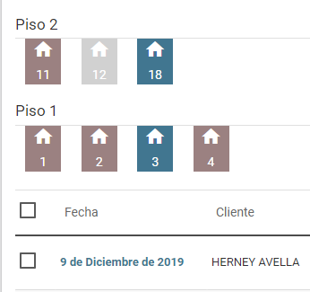 | Pendiente

